空調服注文書（NSPオリジナル)
 |  |  |  |  |  |  |  |  |  |  |  |  |  |  |  |  | お客様ご記入日 ： |  |  |  |  |  |  | 年 |  | 月 | 日

 | ＮＳＰオリジナル空調服 (Nクールウェア） |  |  |  |  |  |  |  |  | 注 文 書

※商品詳細についてはカタログチラシをご覧下さい。
 | ご注文・お問い合わせは下記に必要事項をご記入の上、下記販売店までメール・FAX等でご連絡下さい。

【2023年 NSP オリジナル品】

 | 型式・素材・単価(税抜） 服地と電装品セットは別売りです |  |  |  |  |  |  |  | 服地 色番号・カラー |  |  |  |  | S | M | L |  | 2L | 3L |  | 4L | 5L | 数量 計

 | 【 フルハーネス対応モデル 】 |  |  |  |  |  |  |  |  |  |  |  |  |  |  |  |  |  |  |  |  |  |  |  | 小 計
 | ＮＡ-１１３２ |  | ・上部ファン仕様 ・ポリエステル100％ ・スーパーチタン加工 ・ジェットスペーサー |  |  |  | 14,000円 |  | 3 |  | ネイビー |  |  |  |  |  |  |  |  |  |  |  | 0 |  | 0
 |  |  |  |  |  |  |  |  | 6 |  | シルバー |  |  |  |  |  |  |  |  |  |  |  | 0 |  | 0
 |  |  |  |  |  |  |  |  | 44 |  | ブルー |  |  |  |  |  |  |  |  |  |  |  | 0 |  | 0
 | NA-１１３１ |  | ・ポリエステル100％ ・スーパーチタン加工 ・ジェットスペーサー |  |  |  | 14,000円 |  | 3 |  | ネイビー |  |  |  |  |  |  |  |  |  |  |  | 0 |  | 0
 |  |  |  |  |  |  |  |  | 6 |  | シルバー |  |  |  |  |  |  |  |  |  |  |  | 0 |  | 0
 |  |  |  |  |  |  |  |  | 47 |  | ハンターグリーン |  |  |  |  |  |  |  |  |  |  |  | 0 |  | 0
 | NA-２１３１ |  | ・綿100％ ・ジェットスペーサー |  |  |  | 9,340円 |  | 6 |  | シルバー |  |  |  |  |  |  |  |  |  |  |  | 0 |  | 0
 |  |  |  |  |  |  |  |  | 14 |  | ダークブルー |  |  |  |  |  |  |  |  |  |  |  | 0 |  | 0
 | 【 スタンダードモデル 】
 | ＮＡ-１１２２ |  | ・上部ファン仕様 ・ポリエステル100％ ・スーパーチタン加工 ・ジェットスペーサー |  |  |  | 11,320円 |  | 3 |  | ネイビー |  |  |  |  |  |  |  |  |  |  |  | 0 |  | 0
 |  |  |  |  |  |  |  |  | 6 |  | シルバー |  |  |  |  |  |  |  |  |  |  |  | 0 |  | 0
 |  |  |  |  |  |  |  |  | 44 |  | ブルー |  |  |  |  |  |  |  |  |  |  |  | 0 |  | 0
 |  |  |  |  |  |  |  |  | 47 |  | ハンターグリーン |  |  |  |  |  |  |  |  |  |  |  | 0 |  | 0
 | NA-１１２１ |  | ・ポリエステル100％ ・ス-パーチタン加工 ・ジェットスペーサー |  |  |  | 11,320円 |  | 3 |  | ネイビー |  |  |  |  |  |  |  |  |  |  |  | 0 |  | 0
 |  |  |  |  |  |  |  |  | 6 |  | シルバー |  |  |  |  |  |  |  |  |  |  |  | 0 |  | 0
 |  |  |  |  |  |  |  |  | 47 |  | ハンターグリーン |  |  |  |  |  |  |  |  |  |  |  | 0 |  | 0
 | NA-２０１１ |  | ・綿100％ ・ジェットスペーサー |  |  |  | 7,940円 |  | 3 |  | ネイビー |  |  |  |  |  |  |  |  |  |  |  | 0 |  | 0
 |  |  |  |  |  |  |  |  | 6 |  | シルバー |  |  |  |  |  |  |  |  |  |  |  | 0 |  | 0
 |  |  |  |  |  |  |  |  | 20 |  | キャメル |  |  |  |  |  |  |  |  |  |  |  | 0 |  | 0
 | 【電装品 スターターキット 】 |  |  |  |  |  | ※昨年購入した BTULI 大容量リチウムイオンバッテリーも引き続きご使用いただけます
 | ＳＫＳＰ０２ ＦＡＮ２２００Ｇ（白ファンセット） |  |  |  |  |  | 15,500円 |  |  | セット内容 ： ファン2個、リチウムイオンバッテリー、 急速充電アダプター、ケーブル、バッテリーケース |  |  |  |  |  |  |  |  |  |  |  |  |  |  | 0
 | ＳＫＳＰ０２ ＦＡＮ２２００Ｂ（黒ファンセット） |  |  |  |  |  | 15,500円 |  |  |  |  |  |  |  |  |  |  |  |  |  |  |  |  |  | 0

 | ※服内の風が通りやすいように、1サイズ大きい物をお薦めします。お好みでお選びください。 |  |  |  |  |  |  |  |  |  |  |  |  |  |  |  |  |  |  |  |  | 合計 |  |  | 0
 |  |  |  |  |  |  |  |  |  |  |  |  |  |  |  |  |  |  |  |  |  | 合計金額に送料と消費税が 加算されます

 | お客様 | ご住所 |  |  | 〒 | - |  |  |  |  |  |  |  |  |  |  |  |  |  | ご注文先（販売店）

 |  | 会社名及び 部署現場名 |  |  |  |  |  |  |  |  |  |  |  |  |  |  |  |  |  | 菱建商事株式会社 商事部 TEL ０３－６３８６－３１０４ FAX ０３－３８０９－３０３３ メール syoji@ryoken.co.jp

 |  | ご担当者様 |  |  |  |  |  |  |  |  |  | TEL
 |  |  |  |  |  |  |  |  |  |  |  | FAX
 |  | 備 考 欄

 | 弊所記入欄 |  |  | ご注文いただいた商品は |  |  |  | 年 |  |  |  | 月 | 日 | に発送させていただきます。

空調服注文書（NSPオリジナル-電装品)
 |  |  |  |  |  |  |  |  |  |  |  |  |  |  |  |  |  |  | お客様ご記入日 ： |  |  |  | 年 |  | 月 |  | 日

ＮＳＰオリジナル空調服 (Nクールウェア） |  |  |  |  |  |  |  |  |  |  |  | 注 文 書

 | ご注文・お問い合わせは下記に必要事項をご記入の上、下記販売店までメール・FAX等でご連絡下さい。
※商品詳細についてはカタログチラシをご覧下さい。

【空調服オプションパーツ】

 |  |  |  |  | 商 品 名 |  |  |  |  |  |  |  |  |  |  |  |  |  |  |  | 単価 |  |  | 数量 |  | 小計
単体保守パーツ |  |  |  |  | FAN2200G |  |  | 空調服 ワンタッチファン 白 (2個) |  |  |  |  |  |  |  |  |  |  |  |  | 3,070 |  |  |  |  | 0
 |  |  |  |  | FAN2200B |  |  | 空調服 ワンタッチファン 黒 (2個) |  |  |  |  |  |  |  |  |  |  |  |  | 3,070 |  |  |  |  | 0
 |  |  |  |  | BTSP1 |  |  | 空調服リチウムイオンバッテリー(本体のみ） |  |  |  |  |  |  |  |  |  |  |  |  | 8,990 |  |  |  |  | 0
 |  |  |  |  | LIACR |  |  | 急速ＡＣ充電アダプター |  |  |  |  |  |  |  |  |  |  |  |  | 2,200 |  |  |  |  | 0
 |  |  |  |  | LISPCASE |  |  | （BTSP1用）バッテリーケース |  |  |  |  |  |  |  |  |  |  |  |  | 700 |  |  |  |  | 0
 |  |  |  |  | RD9261 |  |  | 空調服 ファン用ケーブル |  |  |  |  |  |  |  |  |  |  |  |  | 900 |  |  |  |  | 0
 |  |  |  |  | LIULTRA1 | LISUPER1 |  | 空調服リチウムイオンバッテリーバッテリーセット |  |  |  |  |  |  |  |  |  |  |  |  | 11,790 |  |  |  |  | 0
 |  |  |  |  | FANSP |  |  | 空調服ファンスペーサー |  |  |  |  |  |  |  |  |  |  |  |  | 2,000 |  |  |  |  | 0
 |  |  |  |  | FSB30 |  |  | 空調服 フィルター単品 (30 枚入) |  |  |  |  |  |  |  | *ファンスペーサーとセットでご利用ください |  |  |  |  | 2,850 |  |  |  |  | 0
 |  |  |  |  | FMT500S |  |  | 金属フィルター（2個ｾｯﾄ） |  |  |  |  |  |  |  |  |  |  |  |  | 2,850 |  |  |  |  | 0
 |  |  |  |  | *火花が出る作業を行う際は綿素材空調服に金属フィルターのご用意をオススメします |  |  |  |  |  |  |  |  |  |  |  |  |  |  |  |  |  |  |  |  | 0
 |  |  |  |  |  |  |  |  |  |  |  |  |  |  |  |  |  |  |  |  |  |  |  |  |  | 0
 |  |  |  |  |  |  |  |  |  |  |  |  |  |  |  |  |  |  |  |  |  |  |  |  |  | 0
関連商品 |  |  |  |  | ＮＣ-6061 |  |  | Nクールひんやりベスト （ベストのみ） |  |  |  |  |  |  |  |  | ベストとクールパック （保冷材）は別売りです |  |  |  | 5,250 |  |  |  |  | 0
詳細はお問い 合わせください |  |  |  |  | NC-NCLPC |  |  | Nクールひんやりパック (6個入) |  |  |  |  |  |  |  |  |  |  |  |  | 2,550 |  |  |  |  | 0
 |  |  |  |  |  |  |  |  |  |  |  |  |  |  |  |  |  |  |  |  |  |  |  |  |  | 0
 |  |  |  |  |  |  |  |  |  |  |  |  |  |  |  |  |  |  |  |  |  |  |  |  |  | 0
 |  |  |  |  |  |  |  |  |  |  |  |  |  |  |  |  |  |  |  |  |  |  |  |  |  | 0
 |  |  |  |  |  |  |  |  |  |  |  |  |  |  |  |  |  |  |  |  |  |  |  |  |  | 0
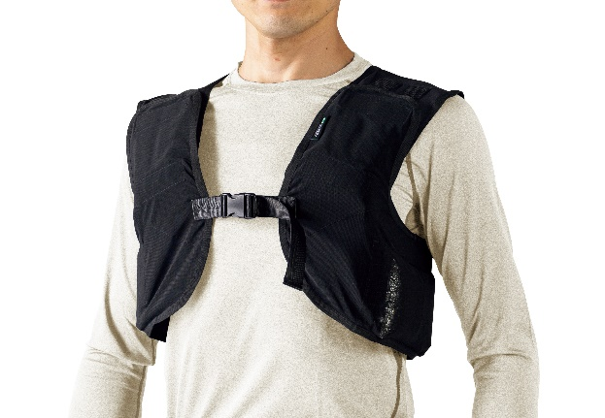
 |  |  |  |  |  |  |  |  |  |  |  |  |  |  |  |  |  |  |  |  |  |  |  |  |  | 0
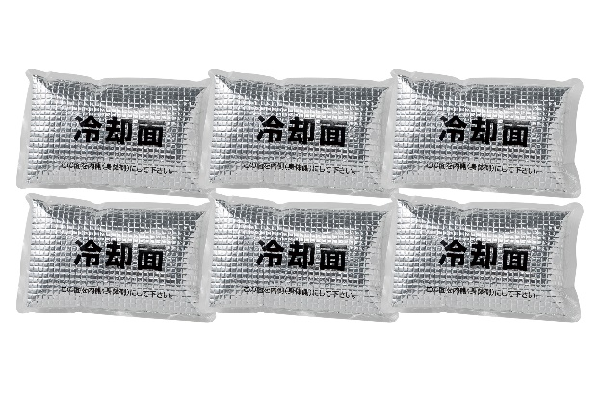
 |  |  |  |  |  |  |  |  |  |  |  |  |  |  |  |  |  |  |  |  |  |  |  |  |  | 0
 |  |  |  |  |  |  |  |  |  |  |  |  |  |  |  |  |  |  |  |  |  |  |  |  |  | 0
 |  |  |  |  |  |  |  |  | 画像挿入 |  |  |  |  |  |  |  |  | 画像挿入 |  |  |  |  |  |  |  | 0
 |  |  |  |  |  |  |  |  |  |  |  |  |  |  |  |  |  |  |  |  |  |  |  |  |  | 0
 |  |  |  |  |  |  |  |  |  |  |  |  |  |  |  |  |  |  |  |  |  |  |  |  |  | 0
 |  |  |  |  |  |  |  |  |  |  |  |  |  |  |  |  |  |  |  |  |  |  |  |  |  | 0
Ｎクールひんやりベスト
Ｎクールひんやりパック
 |  |  |  |  |  |  |  |  |  |  |  |  |  |  |  |  |  |  |  |  |  |  |  |  |  | 0
 |  |  |  |  |  |  |  |  |  |  |  |  |  |  |  |  |  |  |  |  |  |  |  |  |  | 0
 |  |  |  |  |  |  |  |  |  |  |  |  |  |  |  |  |  |  |  |  |  |  |  | 合計 |  | 0
 |  |  |  |  |  |  |  |  |  |  |  |  |  |  |  |  |  |  |  |  |  | 合計金額に送料と消費税が 加算されます

お客様 |  | ご住所 |  | 〒 |  |  | - |  |  |  |  |  |  |  |  |  |  |  |  | ご注文先（販売店）

 |  | 会社名及び 部署現場名 |  |  |  |  |  |  |  |  |  |  |  |  |  |  |  |  |  | 菱建商事株式会社 商事部 TEL ０３－６３８６－３１０４ FAX ０３－３８０９－３０３３ メール syoji@ryoken.co.jp

 |  | ご担当者様 |  |  |  |  |  |  |  |  | TEL
 |  |  |  |  |  |  |  |  |  |  | FAX
 |  | 備考欄

弊所記入欄 |  |  | ご注文いただいた商品は |  |  |  |  |  |  | 年 |  |  | 月 | 日 | に発送させていただきます。

